F02.CFG-Paths
 |  | VVSS, Info Romana, 2025-2026

F02. citirea unei liste de ingrediente valide

F02. Covered source code |  |  | F02. Control Flow Graph (CFG) | F02. Cyclomatic Complexity (CC)
protected Reteta extractEntity(String line) {
if (line == null || line.isEmpty()) {
throw new IllegalArgumentException("Line is null or empty");
}
String[] elems = line.split(",");
if (elems.length < 2) {
throw new IllegalArgumentException("Invalid format: no ingredients");
}
int productId = Integer.parseInt(elems[0]);
List<IngredientReteta> ingrediente = new ArrayList<>();
int index = 1;
while (index < elems.length) {
String ingredientTotal = elems[index++];
String[] ingredientSeparat = ingredientTotal.split(":");
if (ingredientSeparat.length != 2) {
throw new IllegalArgumentException("Invalid ingredient format");
}
String ingredientName = ingredientSeparat[0];
if (ingredientName.isEmpty()) {
throw new IllegalArgumentException("Ingredient name is empty");
}
Double ingredientQuantity = Double.parseDouble(ingredientSeparat[1]);
ingrediente.add(new IngredientReteta(ingredientName, ingredientQuantity));
}
return new Reteta(productId, ingrediente);
}
Line No. | Source code |  | Se va insera CFG asociat codului sursa testat (poza, diagrama, etc.). | CC1 = No. of regions = |  | 6
Req02_L01 | … |  |  | CC2 = Edges - Nodes + 2 = |  | 15-11+2
Req02_L02 | … |  | 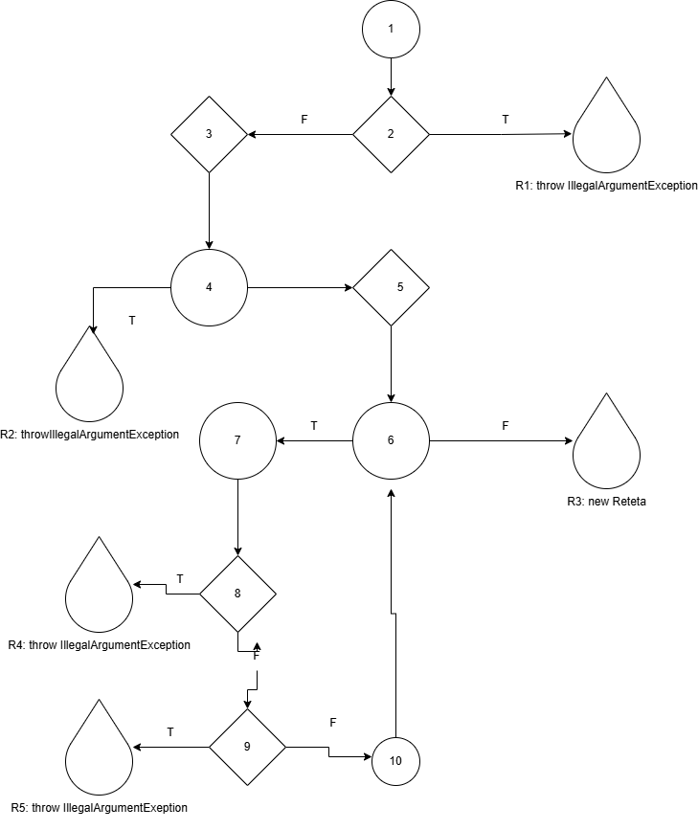 | CC3 = No. of Conditions + 1 = |  | 5+1
Req02_L03 | …
... | …
.. | … |  |  | F02. Individual Paths
... | …
 |  |  |  | Path No. | Path
 |  |  |  | F02_P01 | 1 → 2(T) → R1
 |  |  |  | F02_P02 | 1 → 2(F) → 3(T) → R2
 |  |  |  | F02_P03 | 1 → 2(F) → 3(F) → 4 → 5 → 6(F) → 10
 |  |  |  | F02_P04 | 1 → 2(F) → 3(F) → 4 → 5 → 6(T) → 7 → 8(T) → R3
 |  |  |  | F02_P05 | 1 → 2(F) → 3(F) → 4 → 5 → 6(T) → 7 → 8(F) → 9(T) → R4
 |  |  |  | F02_P06 | 1 → 2(F) → 3(F) → 4 → 5 → 6(T) → 7 → 8(F) → 9(F) → ... → 6(F) → 10

